Plataforma Estrategica
Código |  | INSTITUTO DE DESARROLLO URBANO |  |  |  |  |  |  |  |  | Versión
PL-PE-01 |  | PLAN ESTRATEGICO 2016 - 2027 |  |  |  |  |  |  |  |  | 1
Contenido
Proposito Central (Misión) | Objetivo Retador (Visión) | Objetivos | Descripción Vivida | Concepto | Despliegue | Mapa de Alineación | Metas | Plan de acción | Coherencia | Arbol de la Estrategia | Árbol de la Visión | Grupos de interés

Proposito Central | Generar bienestar en los habitantes de la ciudad mejorando la calidad de vida, mediante el desarrollo de infraestructura para la movilidad, contribuyendo a la construcción de una ciudad incluyente, sostenible y moderna.
Objetivo Retador | En el 2027 el IDU será la entidad líder en Colombia en la planeación y desarrollo de infraestructura para la movilidad, con credibilidad y reconocimiento en América Latina por su gestión para el desarrollo urbano de Bogotá D.C

Objetivos | 1. Contribuir en el mejoramiento de la calidad de vida de los habitantes de la ciudad, respondiendo a las necesidades de la ciudad, mediante la estructuración y desarrollo de proyectos integrales de infraestructura para la movilidad y espacio público.
 | 2.Mejorar la gestión de los proyectos, incorporando la gerencia integral en todas las fases del ciclo de vida de los proyectos ejecutados por el IDU.
 | 3. Formular y concretar proyectos de infraestructura pública mediante el esquema de Asociaciones Público Privadas
 | 4. Lograr la apropiación, por parte de los ciudadanos, de la infraestructura para la movilidad, implementando estrategias de gestión social.
 | 5. Implementar nuevas prácticas en los procesos internos del IDU y en los proyectos de infraestructura que ejecute.
 | 6. Alinear la estructura, los procesos, el talento humano y la cultura del IDU hacia el logro de las metas planteadas para los próximos 12 años

Concepto e Importancia | El plan estratégico del IDU es una herramienta de alineación y comunicación de la alta dirección respecto al rumbo del Instituto en los próximos 12 años. La planeación fue construida en 2016 de manera participativa a través de varios ejercicios de reflexión y prospectiva que incluyeron Servidores Públicos y Contratistas de Prestación de Servicios de todos los niveles y áreas organizacionales, así como la consulta a diversos grupos de interés entre los cuales se destaca la Camará Colombina de Infraestructura, Secretaria Distrital de Movilidad, Empresa de Acueducto y Alcantarillado de Bogotá, entre otras. El plan estrategico consideró, en el análisis del contexto, los instrumentos de planeación y el Plan de Desarrollo, Bogotá Mejor para todos 2016-2020. Cómo resultado del ejercicio el IDU creo una visión compartida de la forma en la cual contribuiría, desde la razón institucional, al logro del Plan Distrital de Desarrollo y al cumplimiento de los fines esenciales del Estado. Los elementos que integran la plataforma y la manera en la cual se despliega en la organización para el aporte colectivo en pro de los Elementos de Visión e Iniciativas Estrategicas, son explicados en la gráfica despliegue. Adicionalmente, para asegurar la coherencia y prevenir la definición de elementos estratégicos contrarios que dificulten la creación de sinergias sobre los componentes estratégicos de la plataforma, fueron realizados ejercicios de coherencia entre el Propósito Central - Visión, Elementos de Visión e Iniciativas Estrategicas - Propósito Central, Elementos de Visión e Iniciativas Estrategicas - visión, Política SIG - Elementos de visión e Iniciativas Estratégicas .
Árbol de Estrategia | Estretegia de Ejes | 1. Desarrollo Urbano/ Infraestructura Idónea.
 |  | 2. Gerencia Integral de proyectos.
 |  | 3. Alianzas Público-Privadas.
 |  | 4. Gestión Social y Servicio al Ciudadano.
 |  | 5. Innovación
 |  | 6. Fortalecimiento de la Institucionalidad.
 | Estrategia de Cierre | 1. Talento Humano Comprometido y competente.
 |  | 2. Articulación Interinstitucional.

Árbol de la Visión | Liderazgo | 1. Gerencia eficiente y comprometida.
 |  | 2. Talento Humano comprometido y competente.
 |  | 3. Articulación Interinstitucional.
 |  | 4. Innovación e Investigación.

 | Credibilidad y Reconocimiento | 1. Impacto en la calidad de vida de los ciudadanos.
 |  | 2. Obras con Calidad y sostenibilidad.
 |  | 3. Satisfacción Ciudadana.

Control de Versiones
Versión | Fecha |  | Descripción Modificación |  |  |  |  |  |  |  |  | Libros
1 | 2018-05-15 |  | Versión Inicial del documento |  |  |  |  |  |  |  |  | 15

Validado y Aprobado por:
Haga click para consultar el archivo firmado.

Isauro Cabrera Vega
Jefe Oficina Asesora de Planeación

control
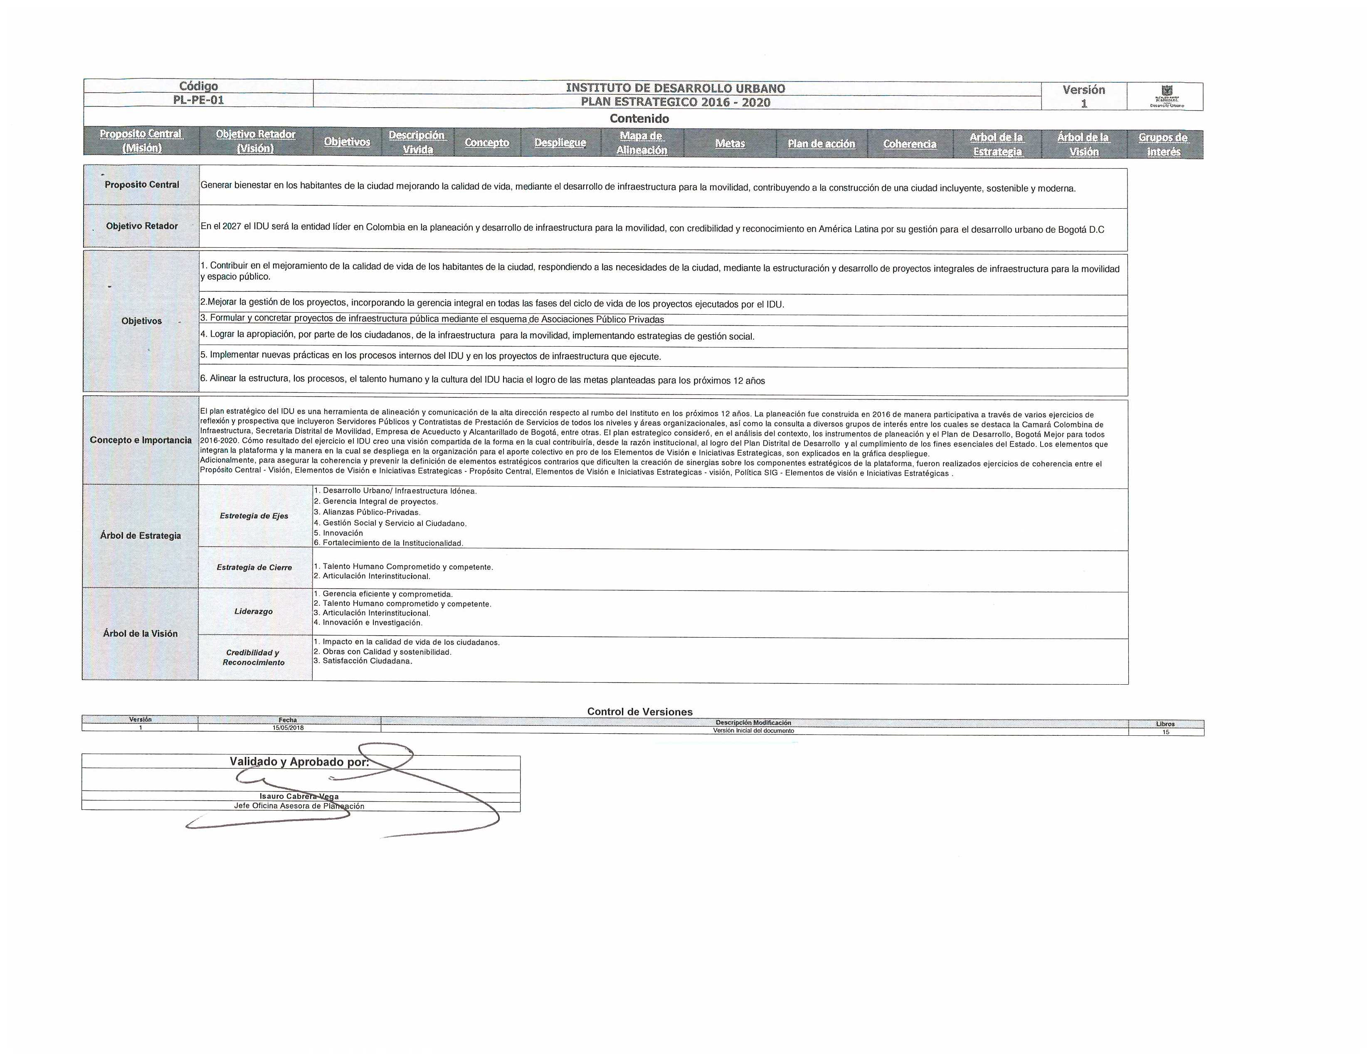

Despliegue
Inicio
INSTITUTO DE DESARROLLO URBANO
PLAN ESTRATEGICO 2016 - 2020
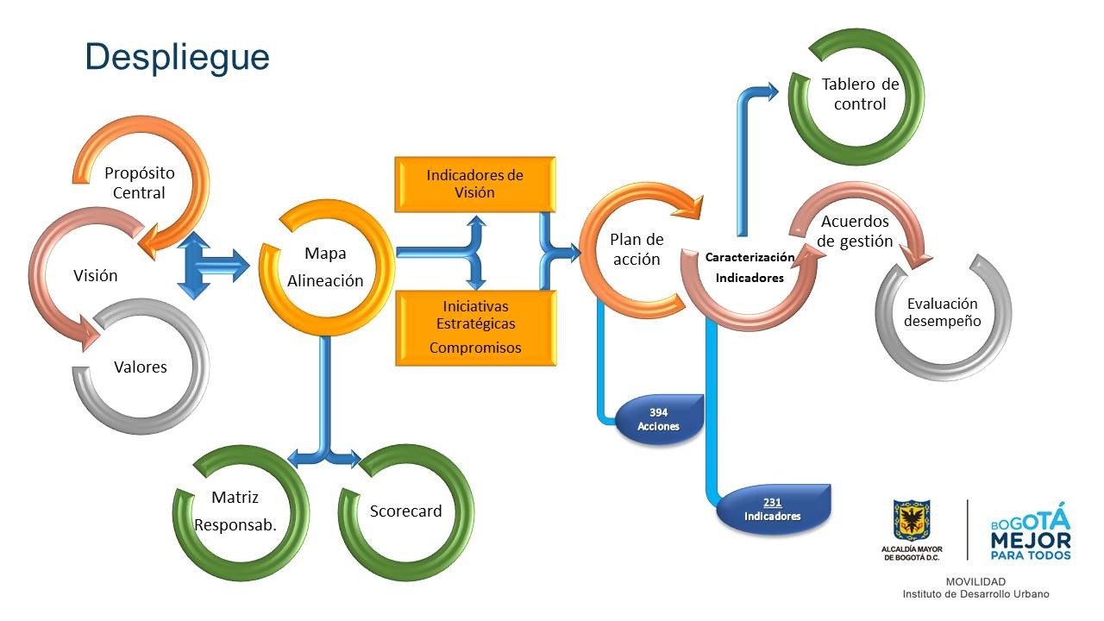

Descripción Vívida
DESCRIPCIÓN VÍVIDA
Inicio

Bogotá se encuentra en la mira de los expertos internacionales en desarrollo urbano. Este interés repentino por la ciudad tiene una sola explicación: Las últimas encuestas de opinión pública revelaron la percepción de los Bogotanos respecto a su ciudad: el 90% de los ciudadanos afirma que “su calidad de vida ha mejorado gracias a los proyectos adelantados por el Distrito en los últimos 12 años”. Este resultado sin precedentes, nos llevó a indagar acerca de los actores detrás de este logro. Tras meses de investigaciones, encontramos que la pieza clave fue el Instituto de Desarrollo Urbano, IDU. Es por esta razón que entrevistamos al equipo directivo de esta entidad, quienes compartieron con nosotros sus apreciaciones respecto al IDU que ha dejado su huella en la ciudad: Un factor fundamental para el éxito de las intervenciones realizadas por esta entidad, ha sido el equipo de colaboradores que desde todas las dependencias han trabajado con mística y pasión. La gente IDU se caracteriza por su calidad humana, sus competencias profesionales y el compromiso por el servicio a la ciudadanía. Contamos con un equipo de personas altamente competitivo, con conocimiento técnico acorde a las exigencias actuales y con un interés especial por la innovación. Nuestros profesionales han asesorado a entidades de naturaleza similar en otras ciudades dentro y fuera del país. Dando una mirada al interior de la organización, las últimas mediciones de clima organizacional muestran que nuestra entidad ha atraído a los profesionales más destacados del país. Los esfuerzos de los últimos 12 años por fortalecer el capital humano de la organización se reflejan hoy en funcionarios realizados profesionalmente, apasionados por su trabajo, reconocidos por sus logros, comprometidos con la visión de la organización, remunerados acorde a la labor prestada y satisfechos con las modernas instalaciones que el IDU ha dispuesto para desarrollar sus labores. Nos convertimos en una entidad modelo para trabaja

Mapa Estrategico
Inicio
Mapa de Alineación IDU
INSTITUTO DE DESARROLLO URBANO
PLAN ESTRATEGICO 2016 - 2020

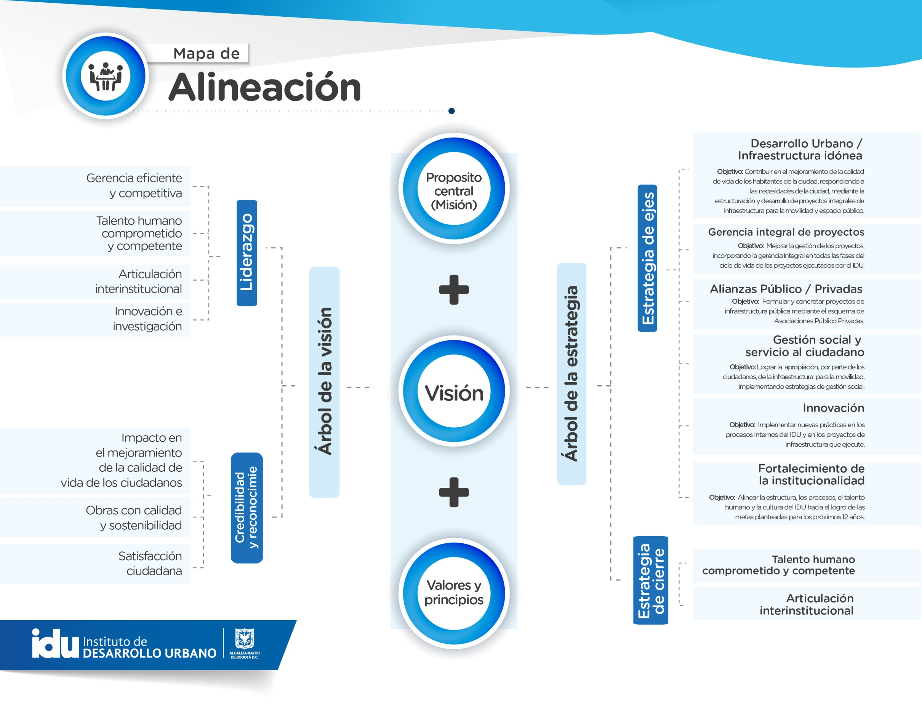

Metas
Inicio
INSTITUTO DE DESARROLLO URBANO
PLAN ESTRATEGICO 2016 - 2020

INICIATIVA ESTRATÉGICA | OBJETIVOS
Desarrollo Urbano / Infraestructura idónea | Contribuir en el mejoramiento de la calidad de vida de los habitantes de la ciudad, respondiendo a las necesidades de la ciudad, mediante la estructuración y desarrollo de proyectos integrales de infraestructura para la movilidad y espacio público.
Gerencia integral de proyectos | Mejorar la gestión de los proyectos, incorporando la gerencia integral en todas las fases del ciclo de vida de los proyectos ejecutados por el IDU.
Alianzas Público - Privadas | Formular y concretar proyectos de infraestructura pública mediante el esquema de Asociaciones Público Privadas.
Gestión social y servicio al ciudadano | Lograr la apropiación, por parte de los ciudadanos, de la infraestructura para la movilidad, implementando estrategias de gestión social
Innovación | Implementar nuevas prácticas en los procesos internos del IDU y en los proyectos de infraestructura que ejecute.
Fortalecimiento de la institucionalidad | Alinear la estructura, los procesos, el talento humano y la cultura del IDU hacia el logro de las metas planteadas para los próximos 12 años

Coherencia Metas Misión
Inicio
 |  | ELEMENTOS DE VISIÓN
 |  | Liderazgo |  |  |  | Credibilidad y reconocimiento
Proyectos del PDD | Misión | Gerencia Eficiente y competitiva | Innovación e Investigación | Talento Humano comprometido y competente | Articulación interinstitucional | Obras con calidad y sostenibilidad | Satisfacción ciudadana | Impacto en la calidad de vida de los ciudadanos
 | Generar bienestar en los habitantes de la ciudad | ⃝ | ⃝ | ⃝ | ⃝ | ⃝ | ˄ | ˄
 | mejorando la calidad de vida | ⃝ | ⃝ | ⃝ | ⃝ | ⃝ | ⃝ | ˄
 | mediante el desarrollo de infraestructura para la movilidad, | ˄ | ⃝ | ⃝ | ⃝ | ˄ | ⃝ | ⃝
 | contribuyendo a la construcción de una ciudad incluyente, | ⃝ | ⃝ | ⃝ | ⃝ | ⃝ | ⃝ | ⃝
 | sostenible | ⃝ | ⃝ | ⃝ | ⃝ | ˄ | ⃝ | ⃝
 | y moderna. | ˄ | ˄ | ⃝ | ⃝ | ˄ | ⃝ | ⃝

 |  | Positiva |  | ↑ | ˄
 |  | Neutra |  | - | ⃝
 |  | Negativa |  | ↓ | ˅

 |  | Gerencia Eficiente y competitiva
 |  | Innovación e Investigación
 |  | Talento Humano comprometido y competente |  | Gerencia Eficiente y competitiva | Innovación e Investigación | Talento Humano comprometido y competente | Articulación interinstitucional | Obras con calidad y sostenibilidad
 |  | Articulación interinstitucional
 |  | Obras con calidad y sostenibilidad
Gerencia Eficiente y competitiva
 |  | Satisfacción ciudadana
 |  | Impacto en la calidad de vida de los ciudadanos
Innovación e Investigación

Coherencia Visión-Elementos
Inicio
 |  | ELEMENTOS DE VISIÓN
 |  | Liderazgo |  |  |  | Credibilidad y reconocimiento
Proyectos del PDD | Visión | Gerencia Eficiente y competitiva | Innovación e Investigación | Talento Humano comprometido y competente | Articulación interinstitucional | Obras con calidad y sostenibilidad | Satisfacción ciudadana | Impacto en la calidad de vida de los ciudadanos
 | En el 2027 el IDU será la entidad líder en Colombia en la planeación | ˄ | ⃝ | ˄ | ˄ | ˄ | ˄ | ⃝
 | y desarrollo de infraestructura para la movilidad | ˄ | ˄ | ⃝ | ˄ | ˄ | ⃝ | ⃝
 | con credibilidad y reconocimiento en América Latina | ˄ | ˄ | ⃝ |  | ˄ | ˄ | ˄
 | por su gestión para el desarrollo urbano de Bogotá D.C | ˄ | ⃝ | ⃝ | ˄ | ˄ | ⃝ | ˄

 |  | Positiva |  | ↑ | ˄
 |  | Neutra |  | - | ⃝
 |  | Negativa |  | ↓ | ˅

Gerencia Eficiente y competitiva

Innovación e Investigación

Coherencia Visión-Iniciativa
Inicio

 |  | INICIATIVAS ESTRATEGICAS/OBJETIVOS
Proyectos del PDD | Visión | Desarrollo Urbano / Infraestructura idónea | Gerencia integral de proyectos | Alianzas Público - Privadas | Gestión social y servicio al ciudadano | Innovación | Fortalecimiento de la institucionalidad
 | En el 2027 el IDU será la entidad líder en Colombia en la planeación | ˄ | ˄ | ⃝ | ⃝ | ˄ | ⃝
 | y desarrollo de infraestructura para la movilidad | ˄ | ˄ | ˄ | ⃝ | ˄ | ⃝
 | con credibilidad y reconocimiento en América Latina | ˄ | ˄ | ⃝ | ˄ | ˄ | ⃝
 | por su gestión para el desarrollo urbano de Bogotá D.C | ˄ | ˄ | ⃝ | ⃝ | ˄ | ⃝

 |  | Positiva |  | ↑ | ˄
 |  | Neutra |  | - | ⃝
 |  | Negativa |  | ↓ | ˅

Gerencia Eficiente y competitiva

Innovación e Investigación

Coherencia Misión-Iniciativa
Inicio

 |  | INICIATIVAS ESTRATEGICAS/OBJETIVOS
Proyectos del PDD | Misión | Desarrollo Urbano / Infraestructura idónea | Gerencia integral de proyectos | Alianzas Público - Privadas | Gestión social y servicio al ciudadano | Innovación | Fortalecimiento de la institucionalidad
 | Generar bienestar en los habitantes de la ciudad | ˄ | ⃝ | ⃝ | ˄ | ⃝ | ⃝
 | mejorando la calidad de vida | ˄ | ˄ | ⃝ | ˄ | ˄ | ⃝
 | mediante el desarrollo de infraestructura para la movilidad, | ˄ | ˄ | ˄ | ⃝ | ˄ | ⃝
 | contribuyendo a la construcción de una ciudad incluyente, | ⃝ | ˄ | ˄ | ⃝ | ˄ | ⃝
 | sostenible | ⃝ | ˄ | ⃝ | ⃝ | ⃝ | ⃝
 | y moderna. | ˄ | ⃝ | ⃝ | ⃝ | ˄ | ⃝

 |  | Positiva |  | ↑ | ˄
 |  | Neutra |  | - | ⃝
 |  | Negativa |  | ↓ | ˅

Gerencia Eficiente y competitiva

Innovación e Investigación

GruposInters
Principales Partes Interesadas IDU
VOLVER
Entes de Control
Contratistas de Obra
Habitantes de Bogotá
Empresas de servicios
Secretaría de Hacienda
Jardin Botanico

Nuestra planeación estratégica inició con la identificación de las principales partes interesadas (PI) del IDU. Las partes interesadas son grupos externos o internos de la Entidad influenciados de forma positiva o negativa por nuestra gestión. La priorización de los grupos de interés se realizó con base en los ejercicios de focalización estrategica, realizados en las sesiones lideradas por el equipo asesor de Alineación Total, en 2016. Por otro lado, la mayoria de las proposiciones de valor identicadas para las PI, fue realizada por medio de entrevistas estructuradas, por parte del consultor.
Las proposiciones de valor, es decir la expectativa del grupo de interés frente a la gestión o misionalidad del IDU, son un insumo para la construcción de los elementos de despliegue de nuestra filosofía organizacional.
Para conocer más, lo invitamos a hacer click en cada PI y conocer su proposición de valor.
Habitantes de Bogotá
Contratistas de Obra
Secretaría de Hacienda
Entes de Control

Secretaría de Movilidad
Alcaldías Locales
Ciudadanos contribuyentes de valorización
Alcaldía Mayor
Unidad de Mantenimiento Vial

Secretaría de Planeación Distrital
Medios de comunicación
Secretaría Distrital del Ambiente
Transmilenio
Gente IDU

Convenciones
Para conocer la relación entre las Partes interesadas y los objetivos de los Subsistemas de Gestión Ambiental y Gestión de calidad, haga click sobre las figuras.
Grupo de interés IDU
Grupo de interés relevante para el SGA

SGA
SGC

1. Empresas de Servicios

13. Entes de Control
14. Unidad de Mantenimiento Vial
15. Secretaría de Planeación Distrital
16. Jardín Botánico
2. Alcaldía Mayor
6. Ciudadanos Contribuyentes de Valorización
7. Medios de Comunicación
8. Secretaría de Movilidad
9. Secretaría Distrital del Ambiente
10. Secretaría de Hacienda
11. Alcaldías Locales
12. Gente IDU
4. Habitantes de Bogotá
5. Contratistas de Obra
Propuesta de valor para las Empresas de Servicios
3. Transmilenio
Ofrecemos alinear nuestra gestión hacia la ejecución de los proyectos de la ciudad, en una relación de socios estratégicos, en la cual el IDU suministre oportunamente información técnica para la intervención coordinada en las zonas de los proyectos, con el objetivo de optimizar recursos.
Propuesta de valor para Secretaría de Movilidad

Ofrecemos oportunidad y eficiencia en la ejecución o mentenimiento de obras de infraestructura requeridas para el Subsistema de movilidad y espacio público.

Propuesta de valor para los Entes de Control
Propuesta de valor para la Unidad de Mantenimiento Vial
Propuesta de valor para la Secretaría de Planeación Distrital
Propuesta de valor para el Jardín Botánico
Propuesta de valor para la Alcaldía Mayor
Propuesta de valor para los Ciudadanos Contribuyentes de Valorización
Propuesta de valor para los Medios de Comunicación
Propuesta de valor para la Secretaría Distrital del Ambiente
Propuesta de valor para la Secretaría de Hacienda
Propuesta de valor para las Alcaldías Locales
Propuesta de valor para la Gente IDU
Propuesta de valor para los Habitantes de Bogotá D.C
Propuesta de valor para Contratistas de Obra
Ofrecemos generar una alianza estratégica con las Alcaldías Locales que fortalezca la gestión de desarrollo de infraestructura vial y espacio público, dentro de la cual el IDU les brinde información, fortalecimiento técnico e interacción para el buen desarrollo de los proyectos de ciudad.
Ofrecemos información oportuna y confiable y disposición para atender las auditorías y los requerimientos
Ofrecemos mejorar la coordinación entre instituciones para mejorar los proyectos de mantenimiento vial
Ofrecemos trabajo articulado bajo la normatividad requerida
Ofrecemos proponer infraestructura urbana sostenible que genere bienestar y mejore las condiciones eco-sistémicas de la ciudad
Ofrecemos soporte técnico continuo y gestión para el cumplimiento de las metas del Plan de Desarrollo.
Ofrecemos oportunidad y eficiencia en la ejecución de las obras que han pagado los ciudadanos y el manejo transparente de estos recursos.
Ofrecemos la generación de contenidos trans-media para facilitar y satisfacer las necesidades de los distintos canales de comunicación (TV, internet, radio, etc). Existencia de voceros para suplir la demanda de información oficial.
Ofrecemos articular las políticas de protección del medio ambiente con la planeación y ejecución de proyectos de infraestructura
Ofrecemos mejorar la planeación y ejecución de los proyectos para obtener una mejor credibilidad y aumento en la asignación de recursos
Ofrecemos una transformación organizacional (estructural y cultural) que permita la construcción de relaciones de confianza y la generación de un ambiente de trabajo agradable, ambientalmente amigable y seguro con compromiso mutuo e interés común.
Propuesta de valor para Transmilenio
Ofrecemos cumplimiento en la ejecución de los proyectos, en tiempo y calidad; ofrecemos esquemas de trabajo con la comunidad, garantizando su participación dentro del alcance del IDU, brindando información oportuna y formación para la construcción de ciudad.
Ofrecemos condiciones claras y objetivas en los componentes del proyecto (Técnico, Legal, Ambiental, Social, entre otros), en las fases precontracuales, contractuales y poscontractuales.
Objetivo para las Empresas de Servicios
Ofrecemos amplia experiencia para la estructuración y desarrollo de proyectos que se ajusten a sus necesidades técnicas, de tiempo y costo y de acuerdo al ciclo de vida de los proyectos con base en la información operacional oportuna y completa provista por Transmilenio
Establecer mecanismos para garantizar el cumplimiento de los acuerdos definidos en la alianza estratégica en cuanto a: plazos de ejecución, presupuestos, temas legales, criterios técnicos, licencias o permisos de intervención.

Objetivo para la Secretaría de Movilidad

Ganar preponderancia ante la Secretaría de Movilidad para coordinar los asuntos en los cuales las dos entidades se encuentran involucradas
Objetivo para la Secretaría Distrital del Ambiente
Objetivo para la Secretaría de Hacienda
Objetivo para las Alcaldías Locales
Objetivo para los Entes de Control
Objetivo para la Unidad de Mantenimiento Vial
Objetivo para la Secretaría de Planeación Distrital
Objetivo para el Jardín Botánico
Objetivo para la Alcaldía Mayor
Objetivo para los Ciudadanos Contribuyentes de Valorización
Objetivo para los Medios de Comunicación
Objetivo para la Gente IDU
Objetivo para Contratistas de Obra
Lograr trabajo en equipo para actuar juntos por el desarrollo de la ciudad incorporando criterios de sostenibilidad en el desarrollo de los proyectos
Mejorar el proceso de planeación y ejecución financiera cumpliendo con la asignación presupuestal de cada vigencia acorde con las metas establecidas.
Fortalecer los espacios de coordinación interinstitucional en los ámbitos de: intercambio de conocimiento, estandarización de criterios y herramientas tecnológicas
Atender los requerimientos suministrando información oportuna y veraz conforme a las normas legales vigentes
Lograr trabajo en equipo para actuar juntos por el desarrollo de la ciudad incorporando criterios de sostenibilidad en el desarrollo de los proyectos
Ejecutar proyectos urbanos integrales en consonancia con las políticas de desarrollo del territorio
Lograr trabajo en equipo para actuar juntos por el desarrollo de la ciudad incorporando criterios de sostenibilidad en el desarrollo de los proyectos.
Entregar las obras oportunamente (en los plazos, calidad, costo y alcance).
Garantizar la entrega oportuna de las obras con calidad
Ofrecer información clara y precisa de los proyectos IDU, para que sea transmitida a la comunidad de manera oportuna y objetiva.
Adaptar la estructura y cultura organizacional orientada a la gestión de proyectos
Objetivo para Transmilenio
Objetivo para los Habitantes de Bogotá D.C
Consolidar una relación de mutuo beneficio, orientada al logro de los objetivos estratégicos de la entidad

Definir conjuntamente un modelo de negocio que permita ejecutar los proyectos de transporte masivo de manera coordinada, oportuna y eficiente, incorporando la lógica de la ejecución.
Ejecutar proyectos de manera idónea en todas sus fases, cumpliendo los plazos y costos establecidos, con información oportuna y efectiva hacia la comunidad

relacionSGC
VOLVER

 | Jardín Botánico | Habitantes de Bogotá | Contratistas de obra | SDA | Gente IDU | Entes de control | ESP | Alcaldia Mayor | Transmilenio | Ciudadanos Contribuyentes de Valorización | Medios de Comunicación | Secretaría de Movilidad | Secretaría de Hacienda | Alcaldías Locales | Unidad de Mantenimiento Vial | Secretaría de Planeación Distrital
OBJETIVOS PROPUESTA VALOR | Ofrecemos proponer infraestructura urbana sostenible que genere bienestar y mejore las condiciones eco-sistémicas de la ciudad. | Ofrecemos cumplimiento en la ejecución de los proyectos, en tiempo y calidad; ofrecemos esquemas de trabajo con la comunidad, garantizando su participación dentro del alcance del IDU, brindando información oportuna y formación para la construcción de ciudad. | Ofrecemos condiciones claras y objetivas en los componentes del proyecto (Técnico, Legal, Ambiental, Social, entre otros), en las fases precontracuales, contractuales y poscontractuales. | Ofrecemos articular las políticas de protección del medio ambiente con la planeación y ejecución de proyectos de infraestructura | Ofrecemos una transformación organizacional (estructural y cultural) que permita la construcción de relaciones de confianza y la generación de un ambiente de trabajo agradable, ambientalmente amigable y seguro con compromiso mutuo e interés común. | Ofrecemos información oportuna y confiable y disposición para atender las auditorías y los requerimientos | Ofrecemos alinear nuestra gestión hacia la ejecución de los proyectos de la ciudad, en una relación de socios estratégicos, en la cual el IDU suministre oportunamente información técnica para la intervención coordinada en las zonas de los proyectos, con el objetivo de optimizar recursos. | Ofrecemos soporte técnico continuo y gestión para el cumplimiento de las metas del Plan de Desarrollo. | Ofrecemos amplia experiencia para la estructuración y desarrollo de proyectos que se ajusten a sus necesidades técnicas, de tiempo y costo y de acuerdo al ciclo de vida de los proyectos con base en la información operacional oportuna y completa provista por Transmilenio | Ofrecemos oportunidad y eficiencia en la ejecución de las obras que han pagado los ciudadanos y el manejo transparente de estos recursos. | Ofrecemos la generación de contenidos trans-media para facilitar y satisfacer las necesidades de los distintos canales de comunicación (TV, internet, radio, etc). Existencia de voceros para suplir la demanda de información oficial. | Ofrecemos oportunidad y eficiencia en la ejecución o mentenimiento de obras de infraestructura requeridas para el Subsistema de movilidad y espacio público. | Ofrecemos mejorar la planeación y ejecución de los proyectos para obtener una mejor credibilidad y aumento en la asignación de recursos | Ofrecemos generar una alianza estratégica con las Alcaldías Locales que fortalezca la gestión de desarrollo de infraestructura vial y espacio público, dentro de la cual el IDU les brinde información, fortalecimiento técnico e interacción para el buen desarrollo de los proyectos de ciudad. | Ofrecemos mejorar la coordinación entre instituciones para mejorar los proyectos de mantenimiento vial | Ofrecemos trabajo articulado bajo la normatividad requerida
Contribuir en el mejoramiento de la calidad de vida de los habitantes de la ciudad, respondiendo a las necesidades de la ciudad, mediante la estructuración y desarrollo de proyectos integrales de infraestructura para la movilidad y espacio público. | ↑ | − | − | ↑ | − | − | − | ↑ | − | ↑ | ↑ | − | − | − | − | −
Mejorar la gestión de los proyectos, incorporando la gerencia integral en todas las fases del ciclo de vida de los proyectos ejecutados por el IDU. | ↑ | − | ↑ | ↑ | − | ↑ | ↑ | ↑ | ↑ | ↑ | ↑ | ↑ | ↑ | ↑ | ↑ | ↑
Formular y concretar proyectos de infraestructura pública mediante el esquema de Asociaciones Público Privadas. | − | − | − | − | − | − | − | ↑ |  | − | − | − | ↑ | − | − | ↑
Lograr la apropiación, por parte de los ciudadanos, de la infraestructura para la movilidad, implementando estrategias de gestión social. | − | ↑ | − | − | − | ↑ | − | − | − | ↑ | − | − | − | ↑ | − | ↑
Implementar nuevas prácticas en los procesos internos del IDU y en los proyectos de infraestructura que ejecute. | ↑ | ↑ | − | − | − | − | − | − | − | − | − | − | − | − | − | −
Alinear la estructura, los procesos, el talento humano y la cultura del IDU hacia el logro de las metas planteadas para los próximos 12 años. | − | − | − | − | ↑ | ↑ | − | ↑ | − | − | − | − | − | − | − | −

Convenciones
Alta | ↑
Baja | ↓
Neutro | −

relacionSGA
VOLVER
Relación Objetivos - Prpuesta de valor Grupos de interés

 | Jardín Botánico | Habitantes de Bogotá | Contratistas de obra | SDA | Gente IDU | Entes de control
OBJETIVOS Propuesta Valor | Ofrecemos proponer infraestructura urbana sostenible que genere bienestar y mejore las condiciones eco-sistémicas de la ciudad. | Ofrecemos cumplimiento en la ejecución de los proyectos, en tiempo y calidad; ofrecemos esquemas de trabajo con la comunidad, garantizando su participación dentro del alcance del IDU, brindando información oportuna y formación para la construcción de ciudad. | Ofrecemos condiciones claras y objetivas en los componentes del proyecto (Técnico, Legal, Ambiental, Social, entre otros), en las fases precontracuales, contractuales y poscontractuales. | Ofrecemos articular las políticas de protección del medio ambiente con la planeación y ejecución de proyectos de infraestructura | Ofrecemos una transformación organizacional (estructural y cultural) que permita la construcción de relaciones de confianza y la generación de un ambiente de trabajo agradable, ambientalmente amigable y seguro con compromiso mutuo e interés común. | Ofrecemos información oportuna y confiable y disposición para atender las auditorías y los requerimientos
Incorporar lineamientos y medidas para disminuir la vulnerabilidad ambiental del territorio en los proyectos de infraestructura para la movilidad, mediante la aplicación de buenas prácticas, nuevas tecnologías y metodologías sostenibles. | ↑ | ↑ | ↑ | − | ↑ | −
Asegurar que en los proyectos que desarrolla la entidad, se identifique los impactos ambientales generados para prevenirlos, mitigarlos y corregirlos, mediante el cumplimiento de la normatividad vigente. | ↑ | ↑ | ↑ | − | ↑ | ↑
Promover la cultura de la ecoeficiencia administrativa al interior de la entidad, Identificando los impactos ambientales en los procesos con el fin de prevenirlos, mitigarlos, corregirlos y compensarlos. | − | − | − | ↑ | ↑ | ↑

Convenciones
Alta | ↑
Baja | ↓
Neutro | −

BASE_2017
FORMATO
PLAN DE ACCIÓN
CÓDIGO | PROCESO |  |  |  |  |  |  |  |  |  |  |  |  |  |  | VERSIÓN
FO-PE-08 | PLANEACIÓN ESTRATÉGICA |  |  |  |  |  |  |  |  |  |  |  |  |  |  | 6.0

Inicio
MISIÓN (PROPÓSITO CENTRAL): |  | Generar bienestar en los habitantes de la ciudad mejorando la calidad de vida, mediante el desarrollo de infraestructura para la movilidad, contribuyendo a la construcción de una ciudad incluyente, sostenible y moderna. |  |  |  |  |  |  |  | VISIÓN (DESCRIPCIÓN VIVIDA): |  | En el 2027 el IDU será la entidad líder en Colombia en la planeación y desarrollo de infraestructura para la movilidad, con credibilidad y reconocimiento en América Latina por su gestión para el desarrollo urbano de Bogotá D.C.
 |  |  |  |  | PLAN DE ACCION
Fecha de elaboración |  | Día | Mes | Año | Fecha de Reporte |  | Día |  | Mes | Año
 |  | 17 | Mayo | 2018

 |  |  |  |  |  |  |  |  |  |  | AÑO 1 |  |  | AÑO 2: |  |  | AÑO 3: |  |  | AÑO 4:
RAMA PRINCIPAL DE LA VISIÓN / COMPONENTE DE LA ESTRATEGIA | ELEMENTO DE VISIÓN / EJE ESTRATÉGICO | INDICADOR DE VISIÓN / INICIATIVA ESTRATÉGICA | RESPONSABLE | ÁREA | ROL | PRODUCTO / ACTIVIDAD PRINCIPAL | FÓRMULA INDICADOR DE CUMPLIMIENTO DEL PRODUCTO | PESO PRODUCTO % | PROCESO | ENCARGADO DE LA INFOrMACIÓN O DATOS | META PROGRAMADA | META ALCANZADA | % AVANCE | META PROGRAMADA2 | META ALCANZADA2 | % AVANCE2 | META PROGRAMADA3 | META ALCANZADA3 | % AVANCE3 | META PROGRAMADA4 | META ALCANZADA4 | % AVANCE4 | META TOTAL | PLAN DE ACCIÓN / MATRIZ DE RESPONSABILIDADES | OBSERVACIONES PLAN / CARACTERIZACIÓN INDICADORES | OBSERVACIONES ACUERDOS DE GESTIÓN
Ejes estratégicos. | E6: Fortalecimiento de la institucionalidad | Fortalecimiento de la cultura del control en el IDU | Jefe de Oficina de Control Disciplinario. | OCD | IPI | Adelantar actividades mensuales de prevención diseñadas por la OCD a través de las estratégias que considere pertinentes (flash IDU, Recomendaciones, Capacitaciones etc), para redicir el riesgo en relacion a que los sujetos disciplinarios incurran por desconocimiento en conductas que puedan constituir falta disciplinaria. | ((Número de actividades efectuadas / actividades programadas)*100) |  | Mejoramiento Continuo. | Oscar Cortés Manrique |  |  |  | 54% |  |  | 54% |  |  | 54%
Liderazgo. | Gerencia eficiente y competitiva | Cumplimiento del programa de auditoría. | Jefe de Oficina de Control Interno. | OCI | FCE | 100% Porcentaje de cumplimeinto del programa | Porcentaje de cumplimiento |  | Evaluación y Control. | JEFE OFICINA | 100% | 100% | 100% | 100% |  |  | 100% |  |  | 100% |  |  | 100%
Ejes estratégicos. | E6: Fortalecimiento de la institucionalidad | Fortalecimiento de la cultura del control en el IDU | Jefe de Oficina de Control Interno. | OCI | IPE | Iniciativa estrategica cumplida al 100% | Número de piezas presentadas/Número de piezas proyectadas |  | Evaluación y Control. | JEFE OFICINA |  |  |  | 6 |  |  | 5 |  |  | 4
Ejes estratégicos. | E6: Fortalecimiento de la institucionalidad | Fortalecimiento de la cultura del control en el IDU | Jefe de Oficina de Control Interno. | OCI | IPE | Reporte de los planes de mejoramiento internos en forma oportuna | (Reporte entregado dentro de los primeros 8 días calendarios / Reporte por entregar) * 100 |  | Mejoramiento continuo | JEFE OFICINA |  |  |  | 100% |  |  | 100% |  |  | 100%
Ejes estratégicos. | E6: Fortalecimiento de la institucionalidad | Fortalecimiento de la cultura del control en el IDU | Jefe de Oficina de Control Interno. | OCI | IPE | Reporte de los planes de mejoramiento externos en forma oportuna | (Reporte entregado dentro de los primeros 8 días calendarios / Reporte por entregar) * 100 |  | Mejoramiento continuo | JEFE OFICINA |  |  |  | 100% |  |  | 100% |  |  | 100%
Liderazgo. | V1: Gerencia eficiente y competitiva | Nivel de cumplimiento de los objetivos de los subsistemas de gestión. | Jefe de Oficina de Atención al Ciudadano. | OTC | FCE | Objetivos del SIG implementados | (Actividades Terminadas por subsistema / Actividades planeadas por subsistema) * 100 |  | Gestión Ambiental, Calidad y SST. | Diana Carolina Ramirez |  |  |  | 80 |  |  | 80 |  |  | 80 |  |  | 60
Credibilidad y reconocimiento. | V5: Impacto en el mejoramiento de la calidad de vida de los ciudadanos | Nivel de oportunidad de la respuesta al ciudadano (Meta del PDD programa transparencia, gestión pública y servicio a la ciudadanía). | Jefe de Oficina de Atención al Ciudadano. | OTC | FCE | Derechos de Petición respondidos con oportunidad | Derechos de petición respondidos dentro términos / Derechos de Petición Radicados |  | Gestión Social y Participación Ciudadana. | Diana Patricia Ramirez |  |  |  | 100% |  |  | 100% |  |  | 100% |  |  | 75%
Credibilidad y reconocimiento. | V7: Satisfacción ciudadana | Percepción ciudadana del IDU. | Jefe de Oficina de Atención al Ciudadano. | OTC | FCE | Satisfacción ciudadana frente a la atención por canales | N° de ciudadanos que calificaron positivamente la atención y servicio ofrecido/ total de ciudadanos encuestados. |  | Gestión Social y Participación Ciudadana. | Luisa Fda Aguilar |  |  |  | 85 |  |  | 86 |  |  | 87 |  |  | 6450%
...

